Arkusz1
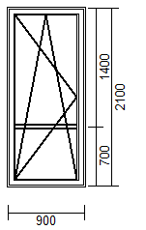

 | 415 | 600 | 700 | 800 | 900 | 1000 | 1100 | 1200
1700 | 1039 | 1039 | 1039 | 1088 | 1137 | 1184 | 1230 | 1275
1800 | 1039 | 1039 | 1039 | 1088 | 1137 | 1184 | 1230 | 1275
1900 | 1071 | 1071 | 1071 | 1122 | 1170 | 1219 | 1270 | 1319
2000 | 1104 | 1104 | 1104 | 1153 | 1204 | 1257 | 1310 | 1364
2100 | 1133 | 1133 | 1133 | 1186 | 1239 | 1293 | 1348 | 1401
2200 | 1166 | 1166 | 1166 | 1219 | 1273 | 1330 | 1388 | 1443
2300 | 1195 | 1195 | 1195 | 1253 | 1308 | 1364 | 1421 | 1479
2400 | 1226 | 1226 | 1226 | 1286 | 1341 | 1399 | 1457 | 1515
2500 | 1257 | 1257 | 1257 | 1319 | 1375 | 1435 | 1492 | 1550

